ludnosc nieobecna
 | 2004 | 2005 | 2006 | 2007 | 2008 | 2009 | 2010 | 2011 | 2012 | 2013 | 2014 | 2015 | 2016
Ludność nieobecna w związku z wyjazdem za granicę na pobyt czasowy | 1000 | 1450 | 1950 | 2270 | 2210 | 2100 | 2000 | 2060 | 2130 | 2196 | 2320 | 2397 | 2515
 |  | 45% | 34% | 16% | -3% | -5% | -5% | 3% | 3% | 3% | 6% | 3% | 5%

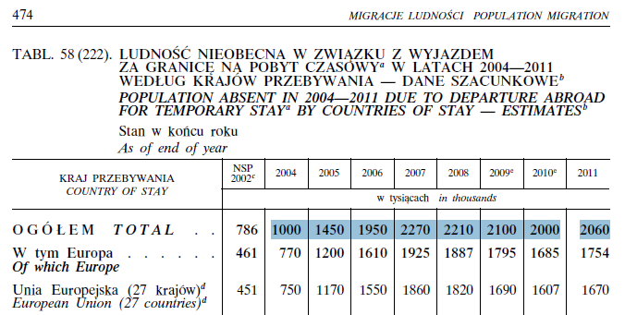

 | Rocnczni Demografi2018

